Allmänna uppgifter
Allmänna uppgifter
Beskrivning
Nödvändighet och proportionalitet
Dataskyddsprinciper
Anvisningen s. 7-8
Biträden och överföringar
Den registrerades rättigheter
Hot
Risk-bedömning
Samman-fattning
Gödkännande
Fortsatta åtgärder

Konsekvensbedömning avseende dataskydd

Objektet för konsekvensbedömningen

Personuppgiftsansvariges namn och kontaktuppgifter

Deltagarna i konsekvensbedömningen

Konsekvensbedömningens tidpunkt

Senast uppdaterad

Övriga observationer

Beskrivning av behandlingen
Allmänna uppgifter
Beskrivning
Anvisningen s. 9
Nödvändighet och proportionalitet
Dataskyddsprinciper
Biträden och överföringar
Den registrerades rättigheter
Hot
Risk-bedömning
Samman-fattning
Gödkännande
Fortsatta åtgärder

Beskrivning av behandlingen av personuppgifter

Bestäm | Svar | Hänvisning till dokumentation någon annanstans
Syftet med och målet för behandlingen av personuppgifter

Personer vars uppgifter behandlingen gäller (de registrerade)

Roller och ansvar (personuppgifts-ansvarig(a), personuppgifts-biträde(n) och gemensamt personuppgiftsan-svariga)

Vilka personuppgifter behandlas?

Mängden av personuppgifter och geografisk omfattning för de uppgifter som behandlas

Personuppgifternas livscykel

Hur genomförs behandlingen av personuppgifter tekniskt?

Nödvändighet & proportionalitet
Allmänna uppgifter
Beskrivning
Nödvändighet och proportionalitet
Dataskyddsprinciper
Den registrerades rättigheter
Hot
Risk-bedömning
Samman-fattning
Godkännande
Fortsatta åtgärder
Anvisningen s. 10
Biträden och överföringar

Bedömning om att den planerade behandlingen är nödvändig och proportionell

Definiera följande omständigheter för att ta reda på om behandlingen är nödvändig och proportionell

Allmän bedömning om att den planerade behandlingen är nödvändig

Finns det andra medel som kränker skyddet av personuppgifter i mindre utsträckning för att uppnå samma mål?

Dataskyddsprinciper
Allmänna uppgifter
Beskrivning
Nödvändighet och proportionalitet
Dataskyddsprinciper
Biträden och överföringar
Den registrerades rättigheter
Hot
Risk-bedönming
Samman-fattning
Godkännande
Fortsatta åtgärder
Anvisningen s. 10-17

Dataskyddsprinciper

 | Lagstiftning som gäller den planerade behandlingen av personuppgifter

 | t.ex. lag om integritetsskydd i arbetslivet 759/2004

 | Uppförandekoder och certifieringar

Dataskyddsprincipen | Bestäm | Svar | Hänvisning till dokumentation någon annanstans
Laglighet och korrekthet | Grunden för behandling av personuppgifter
 | Hur uppfylls skyldigheterna i grunden för behandling? (t.ex. samtycke eller berättigat intresse)
 | Finns det en undantagsgrund för behandling av uppgifter som hör till särskilda kategorier av personuppgifter?
 | Om du behandlar personbeteckningar, vilken är grunden för behandling av dessa uppgifter?
 | Om du behandlar uppgifter om brottmålsdomar och överträdelser, vilka är grunderna för behandlingen av dessa uppgifter?
 | Hur beaktas förutsägbarheten och korrektheten för personerna i behandlingen av personuppgifter?

Öppenhet | Information till den registrerade: hur berättar man om behandlingen av personuppgifter och i vilket sammanhang?
 | Uppgifter som lämnas i samband med informationen
 | Hur beaktas det att informationen är begriplig för olika målgrupper (t.ex. barn)?
 | Motiveringar, om informationen skjuts upp eller lämnas ogjord

Bundenhet till användningsändamålet | Ändamål som personuppgifter behandlas för
 | Med vilka tekniska och organisatoriska metoder försäkrar man sig om att behandlingen stämmer överens med ändamålet?
 | Stämmer en eventuell fortsatt behandling överens med det ursprungliga ändamålet?

Uppgiftsminimering | De insamlade och förvarade uppgifternas relevans
 | Hur minimeras de uppgifter som system och formulär samlar in?
 | Hur begränsas tillgången till uppgifterna?
 | Är det möjligt att anonymisera eller pseudonymisera uppgifterna?

Lagringsminimering | Vilka är lagringstiderna för olika uppgifter (inkl. säkerhetskopior och logguppgifter)?
 | Finns det eventuella lagstadgade lagringstider för uppgifterna?
 | Vilken är processen för förstöring (eller anonymisering) av uppgifterna?
 | Hur följs det upp att lagringstiderna för uppgifterna följs?

Uppgifternas korrekthet | Hur ser man till att de uppgifter som behandlas är exakta, uppdaterade och korrekta?
 | Hur följs det upp att uppgifterna är aktuella?

Konfidentialitet, integritet och tillgänglighet | Med vilka åtgärder främjas uppgifternas konfidentialitet?
 | Med vilka åtgärder främjas uppgifternas integritet?
 | Med vilka åtgärder främjas uppgifternas tillgänglighet?
 | Tillvägagångssätt för att reagera på personuppgiftsincidenter

Biträden o överföringar
Allmänna uppgifter
Beskrivning
Nödvändighet och proportionalitet
Dataskyddsprinciper
Biträden och överföringar
Hot
Samman-fattning
Godkännande
Fortsatta åtgärder
Anvisningen s. 17-20
Risk-bedömning
Den registrerades rättigheter

Personuppgiftsbiträden och överföringar av personuppgifter utanför EES-området

 | Bestäm | Svar | Hänvisning till dokumentation någon annanstans
Personuppgifts-biträden | Identifierade personuppgiftsbiträden
 | Uppfyller de personuppgiftsbiträden som anlitas de kriterier som ställs på dem?
 | Avtal och andra anvisningar för personuppgiftsbiträden

Överföringar av personuppgifter utanför EES-området | Länder utanför EES-området eller internationella organisationer som uppgifterna överförs till
 | Har Europeiska kommissionen meddelat ett beslut om adekvat dataskydd avseende det aktuella landet eller organisationen?
 | Vilka är de grunder för överföring som används vid överföringen av personuppgifter?
 | Kompletterande skyddsåtgärder som används

Den registrerades rättigheter
Allmänna uppgifter
Beskrivning
Nödvändighet och proportionalitet
Dataskyddsprinciper
Biträden och överföringar
Den registrerades rättigheter
Hot
Riskbedömning
Samman-fattning
Godkännande
Anvisningen s. 20-25
Fortsatta åtgärder

Den registrerades rättigheter

Rättighet | Bestäm | Svar | Hänvisning till dokumentation någon annanstans
Förfarande för att tillgodose rättigheter | Hur identifieras den registrerade?
 | Hur besvaras begäranden (ansvariga personer, tidsfrister, kontaktkanal)?
 | Hur informeras mottagarna av uppgifter om rättelse, radering eller begränsning av uppgifter?

Rätt till tillgång | Hur skickas uppgifterna till de registrerade?
 | Från vilka källor sammanställs uppgifterna?
 | Finns det några begränsningar som bygger på lag i fråga om uppgifter som lämnas ut?

Rätt till rättelse | Hur tillmötesgås en begäran om rättelse?
 | Hur går man till väga i meningsskiljaktigheter gällande rättelser?

Rätt till radering | Vilken är processen för radering av uppgifter i praktiken?
 | Bedöm från fall till fall om rätten till radering av uppgifter är tillämplig (t.ex. lagstadgade lagringstider)

Rätt till begränsning av behandling | Hur utförs begränsning av behandlingen av uppgifter i praktiken?
 | Med vilka tekniska metoder säkerställs begränsning av behandlingen?
 | Hur informeras den registrerade om att begränsningen lyfts?

Rätt till dataportabilitet | Hur tillgodoses rätten till dataportabilitet i praktiken?
 | Hur lämpar sig rätten till dataportabilitet på den aktuella behandlingen av personuppgifter?
 | Vilka är de tekniska förutsättningarna för överföring och mottagning av uppgifter?

Rätt att göra invändningar | Vilken är processen för att tillgodose rätten att göra invändningar?
 | Hur lämpar sig rätten att göra invändningar på den aktuella behandlingen av uppgifter?

Automatiserat beslutsfattande (inbegripet profilering) | Ingår automatiserat beslutsfattande och profilering i behandlingen av personuppgifter?
 | Grunder för automatiserat beslutsfattande
 | Skyddsåtgärder som används (människa deltar, bestridande av beslut)
 | Hur säkerställs det att dataskyddsprinciperna följs i samband med automatiserat beslutsfattande?
 | Hur informeras den registrerade om automatiserat beslutsfattande?

Hot
Allmänna uppgifter
Beskrivning
Nödvändighet och proportionalitet
Dataskyddsprinciper
Biträden och överföringar
Den registrerades rättigheter
Hot
Risk-bedomning
Samman-fattning
Godkännande
Fortsatta åtgärder
Anvisningen s. 26-31

Identifiera hoten

 |  |  |  | Dataskyddsprinciperna
Skede i livscykeln för behandling av personuppgifter | Laglighet och korrekthet | Öppenhet | Ändamålsbe-gränsning | Uppgiftsminime-ring och lagrings-minimering | Korrekthet | Integritet | Konfidentialitet | Tillgänglighet
Insamling
Registrering
Sammanföring
Användning och bearbetning
Utlämning och till-gängliggörande
Överföring till tredjeländer och övriga överfö-ringssituationer
Lagring
Förstöring

Riskbedömning
Allmänna uppgifter
Beskrivning
Nödvändighet och proportionalitet
Dataskyddsprinciper
Biträden och överföringar
Den registrerades rättigheter
Hot
Risk-bedömning
Samman-fattning
Godkännande
Fortsatta åtgärder
Anvisningen s. 31-37

 | Identifiering och bedömning av risker

 | Bedöm hur allvarliga och sannolika riskerna är på skalan 1–4
 | Allvarlighet
 | 1 = låg 2 = måttlig 3 = betydande 4 = kritisk

 | Sannolikhet
 | 1 = osannolik 2 = möjlig 3 = sannolik 4 = nästan säker

 | Beskrivning av hotet | Konsekvenserna av hotet för den registrerade | Allvarlighet | Sannolikhet | Risktal | Skyddsåtgärder för att minska risken | Ny allvarlighet | Ny sannolikhet | Nytt risktal
1 | Exempel 1 |  | 2 | 2 | 4 |  | 2 | 1 | 2
2 | Exempel 2 |  | 1 | 3 | 3 |  | 1 | 2 | 2
3 | Exempel 3 |  | 3 | 3 | 9 |  | 3 | 1 | 3
4 | Exempel 4 |  | 2 | 4 | 8 |  | 1 | 3 | 3
5 |  |  |  |  | 0 |  |  |  | 0
6 |  |  |  |  | 0 |  |  |  | 0
7 |  |  |  |  | 0 |  |  |  | 0
8 |  |  |  |  | 0 |  |  |  | 0
9 |  |  |  |  | 0 |  |  |  | 0
10 |  |  |  |  | 0 |  |  |  | 0
11 |  |  |  |  | 0 |  |  |  | 0
12 |  |  |  |  | 0 |  |  |  | 0
13 |  |  |  |  | 0 |  |  |  | 0
14 |  |  |  |  | 0 |  |  |  | 0
15 |  |  |  |  | 0 |  |  |  | 0
16 |  |  |  |  | 0 |  |  |  | 0
17 |  |  |  |  | 0 |  |  |  | 0
18 |  |  |  |  | 0 |  |  |  | 0
19 |  |  |  |  | 0 |  |  |  | 0
20 |  |  |  |  | 0 |  |  |  | 0
21 |  |  |  |  | 0 |  |  |  | 0
22 |  |  |  |  | 0 |  |  |  | 0
23 |  |  |  |  | 0 |  |  |  | 0
24 |  |  |  |  | 0 |  |  |  | 0
25 |  |  |  |  | 0 |  |  |  | 0
26 |  |  |  |  | 0 |  |  |  | 0
27 |  |  |  |  | 0 |  |  |  | 0
28 |  |  |  |  | 0 |  |  |  | 0
29 |  |  |  |  | 0 |  |  |  | 0
30 |  |  |  |  | 0 |  |  |  | 0
31 |  |  |  |  | 0 |  |  |  | 0
32 |  |  |  |  | 0 |  |  |  | 0
33 |  |  |  |  | 0 |  |  |  | 0
34 |  |  |  |  | 0 |  |  |  | 0
35 |  |  |  |  | 0 |  |  |  | 0
36 |  |  |  |  | 0 |  |  |  | 0
37 |  |  |  |  | 0 |  |  |  | 0
38 |  |  |  |  | 0 |  |  |  | 0
39 |  |  |  |  | 0 |  |  |  | 0
40 |  |  |  |  | 0 |  |  |  | 0
41 |  |  |  |  | 0 |  |  |  | 0
42 |  |  |  |  | 0 |  |  |  | 0
43 |  |  |  |  | 0 |  |  |  | 0
44 |  |  |  |  | 0 |  |  |  | 0
45 |  |  |  |  | 0 |  |  |  | 0
46 |  |  |  |  | 0 |  |  |  | 0
47 |  |  |  |  | 0 |  |  |  | 0
48 |  |  |  |  | 0 |  |  |  | 0
49 |  |  |  |  | 0 |  |  |  | 0
50 |  |  |  |  | 0 |  |  |  | 0
51 |  |  |  |  | 0 |  |  |  | 0
52 |  |  |  |  | 0 |  |  |  | 0
53 |  |  |  |  | 0 |  |  |  | 0
54 |  |  |  |  | 0 |  |  |  | 0
55 |  |  |  |  | 0 |  |  |  | 0
56 |  |  |  |  | 0 |  |  |  | 0
57 |  |  |  |  | 0 |  |  |  | 0
58 |  |  |  |  | 0 |  |  |  | 0
59 |  |  |  |  | 0 |  |  |  | 0
60 |  |  |  |  | 0 |  |  |  | 0

Sammanfattning
Allmänna uppgifter
Beskrivning
Nödvändighet och proportionalitet
Dataskyddsprinciper
Biträden och överföringar
Den registrerades rättigheter
Hot
Risk-bedömning
Samman-fattning
Godkännande
Fortsatta åtgärder
Anvisningen s. 37-38

 | Sammanfattning av riskbedömningen

 | Beskrivning av hotet: identifierade hot från föregående tabell
 | Kvarstående risk: den föregående tabellens bedömningar om hur allvarligt hotet är och hur sannolikt det är att det realiseras efter skyddsåtgärder

Riskgraf
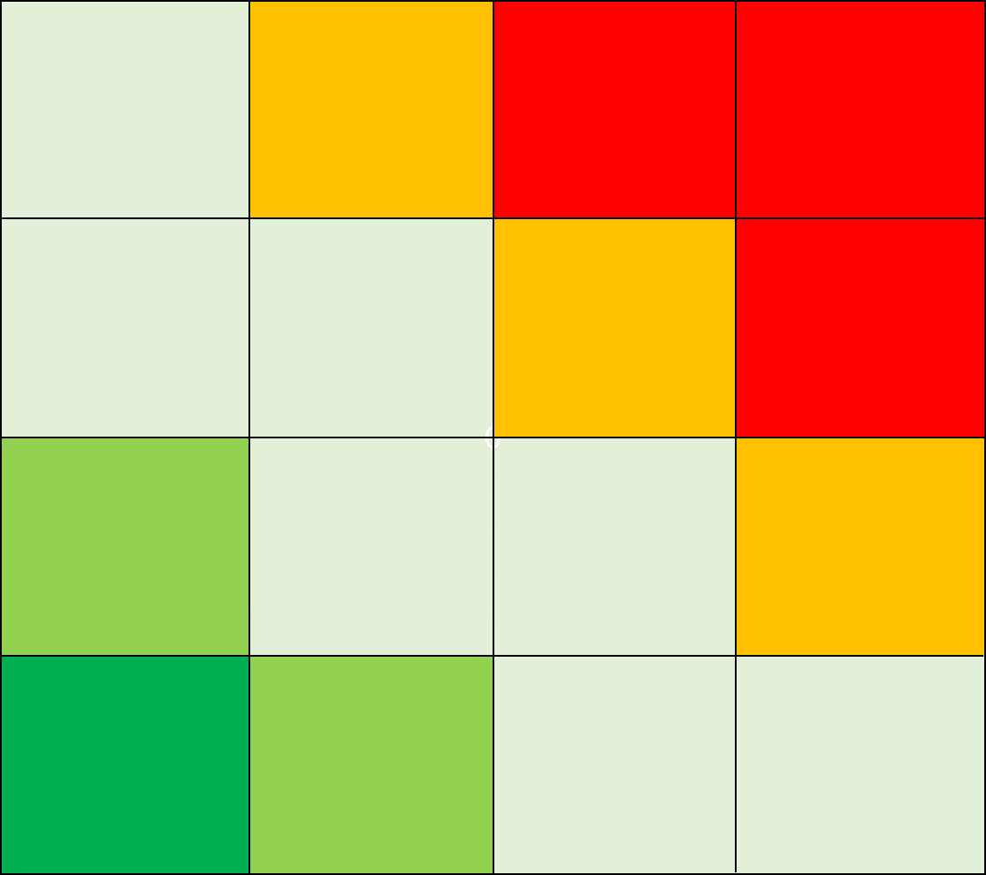
 | Beskrivning av hotet | Kvarstående risk: allvarlighet | Kvarstående risk: sannolikhet | Risktal
1 | Exempel 1 | 2 | 1 | 2
2 | Exempel 2 | 1 | 2 | 2
3 | Exempel 3 | 3 | 1 | 3
4 | Exempel 4 | 1 | 3 | 3
5 | 0 | 0 | 0 | 0
6 | 0 | 0 | 0 | 0
7 | 0 | 0 | 0 | 0
8 | 0 | 0 | 0 | 0
9 | 0 | 0 | 0 | 0
10 | 0 | 0 | 0 | 0
11 | 0 | 0 | 0 | 0
12 | 0 | 0 | 0 | 0
13 | 0 | 0 | 0 | 0
14 | 0 | 0 | 0 | 0
15 | 0 | 0 | 0 | 0
16 | 0 | 0 | 0 | 0
17 | 0 | 0 | 0 | 0
18 | 0 | 0 | 0 | 0
19 | 0 | 0 | 0 | 0
20 | 0 | 0 | 0 | 0
21 | 0 | 0 | 0 | 0
22 | 0 | 0 | 0 | 0
23 | 0 | 0 | 0 | 0
24 | 0 | 0 | 0 | 0
25 | 0 | 0 | 0 | 0
26 | 0 | 0 | 0 | 0
27 | 0 | 0 | 0 | 0
28 | 0 | 0 | 0 | 0
29 | 0 | 0 | 0 | 0
30 | 0 | 0 | 0 | 0
31 | 0 | 0 | 0 | 0
32 | 0 | 0 | 0 | 0
33 | 0 | 0 | 0 | 0
34 | 0 | 0 | 0 | 0
35 | 0 | 0 | 0 | 0
36 | 0 | 0 | 0 | 0
37 | 0 | 0 | 0 | 0
38 | 0 | 0 | 0 | 0
39 | 0 | 0 | 0 | 0
40 | 0 | 0 | 0 | 0
41 | 0 | 0 | 0 | 0
42 | 0 | 0 | 0 | 0
43 | 0 | 0 | 0 | 0
44 | 0 | 0 | 0 | 0
45 | 0 | 0 | 0 | 0
46 | 0 | 0 | 0 | 0
47 | 0 | 0 | 0 | 0
48 | 0 | 0 | 0 | 0
49 | 0 | 0 | 0 | 0
50 | 0 | 0 | 0 | 0
51 | 0 | 0 | 0 | 0
52 | 0 | 0 | 0 | 0
53 | 0 | 0 | 0 | 0
54 | 0 | 0 | 0 | 0
55 | 0 | 0 | 0 | 0
56 | 0 | 0 | 0 | 0
57 | 0 | 0 | 0 | 0
58 | 0 | 0 | 0 | 0
59 | 0 | 0 | 0 | 0
60 | 0 | 0 | 0 | 0

Godkännande
Allmänna uppgifter
Beskrivning
Nödvändighet och proportionalitet
Dataskyddsprinciper
Biträden och överföringar
Den registreradee rättigheter
Hot
Risk-bedömning
Samman-fattning
Godkännande
Fortsatta åtgärder
Anvisningen s. 39

Godkännande av riskbedömning

Godkännarens namn och roll / befogenhet

Godkännarens observationer

Beslut om eventuellt förhandssamråd

Datum

Fortsatta åtgärder
Allmänna uppgifter
Beskrivning
Nödvändighet och proportionalitet
Dataskyddsprinciper
Biträden och överföringar
Den registrerades rättigheter
Hot
Risk-bedömning
Samman-fattning
Godkännande
Fortsatta åtgärder
Ohje s. 39

Fortsatta åtgärder

Observation och åtgärd | Ansvarig | Utsatt tid | Åtgärdens situation | Övriga observationer

